Vật tư hoàn thiện
 |  |  | Báo giá vật tư hoàn thiện
Thông tin khách hàng: Họ và tên: Tống việt thái bình Số điện thoại: 0972030360 Ngày xuất báo giá: 23/12/2025
STT | Ảnh | Thương hiệu | Tên | SKU | Đơn vị tính | Đơn giá | Khối lượng | Thành tiền
I. Danh sách gạch & ngói |  |  |  |  |  | 79,431,417
1 | 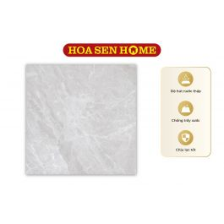 | LUSTRA | Gạch granite LUSTRA INSPA1001000005: 1000mmx1000mm | G17000147 | m² | 389,880 | 4 | 1,559,520
2 | 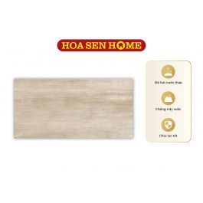 | LUSTRA | Gạch men LUSTRA INCEF0300600018TD: 300mmx600mm | G15000125 | m² | 222,480 | 104.76 | 23,307,005
3 | 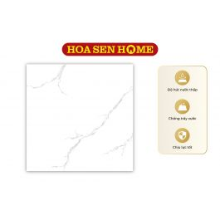 | LUSTILE | Gạch granite LUSTILE VNAMY0600600001: 600mmx600mm | L03000001 | m² | 184,518 | 266.4 | 49,155,595
4 | 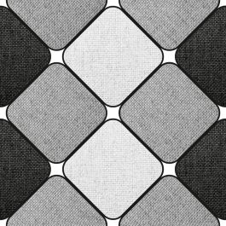 | LUSTILE | Gạch men LUSTILE VNAMY0300300006: 300mmx300mm | L01000064 | m² | 170,748 | 31.68 | 5,409,297
II. Sơn |  |  |  |  |  | 6,301,050
5 |  | DULUX | Sơn nước ngoại thất cao cấp WEATHERSHIELD Bề mặt mờ - BJ8 Màu Pha Dulux (Mã màu: #ffffff - Dung tích: 5L) | K02000233 | Lon | 2,100,350 | 3 | 6,301,050
III. Danh sách thiết bị vệ sinh
IV. Danh sách tôn
V. Vật tư hoàn thiện |  |  |  |  |  | 1,187,973,950
6 |  | Không có | Hàng rào |  | m2 | 1,150,000 | 10 | 11,500,000
7 |  | Không có | Trần thạch cao |  | m2 | 150,000 | 10 | 1,500,000
8 |  | Không có | Cửa cổng |  | m2 | 2,500,000 | 10 | 25,000,000
9 |  | Không có | Lam trang trí |  | m2 | 1,450,000 | 3 | 4,350,000
10 |  | Không có | lan can cầu thang |  | m2 | 800,000 | 5 | 4,000,000
11 |  | Không có | Gạch lát vệ sinh (nhám) 300x600 |  | m² | 271,000 | 42 | 11,382,000
12 |  | Không có | Gạch lát nền 600x600 |  | m² | 284,000 | 484 | 137,456,000
13 |  | Không có | Đá granite |  | m² | 1,600,000 | 60 | 96,000,000
14 |  | Không có | Gạch ốp vệ sinh 300x600 |  | m² | 271,000 | 216 | 58,536,000
15 | 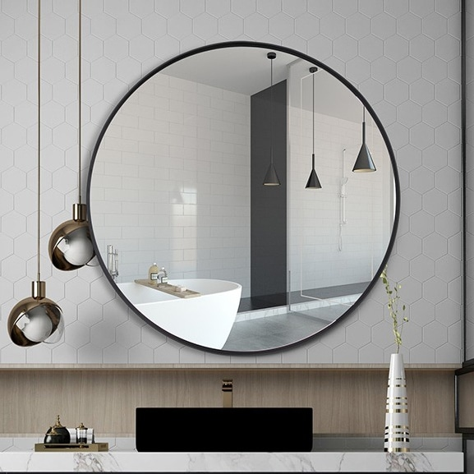 | Không có | Gương soi |  | Bộ | 693,000 | 6 | 4,158,000
16 |  | Không có | Bồn vệ sinh kèm vòi xịt |  | Bộ | 3,150,000 | 6 | 18,900,000
17 |  | Không có | Lavabo (kèm phụ kiện) |  | Bộ | 2,650,000 | 6 | 15,900,000
18 |  | Không có | Vòi tắm hoa sen nóng lạnh |  | Bộ | 4,300,000 | 6 | 25,800,000
19 | 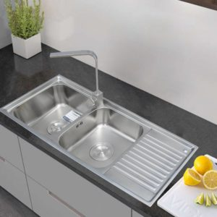 | Không có | Chậu rửa INOX cao cấp 105 Toàn Mỹ: 1050mmx440mmx220mm |  | Bộ | 2,680,000 | 1 | 2,680,000
20 |  | Không có | Sơn lót nội thất |  | Kg | 312,550 | 187 | 58,446,850
21 |  | Không có | Sơn phủ ngoại thất |  | Kg | 358,700 | 358 | 128,414,600
22 |  | Không có | Dây điện |  | m | 52,990 | 1000 | 52,990,000
23 | 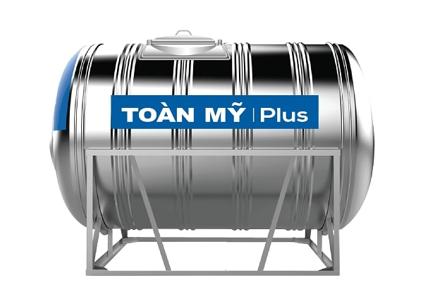 | Không có | Bồn nước |  | Cái | 13,580,000 | 1 | 13,580,000
24 | 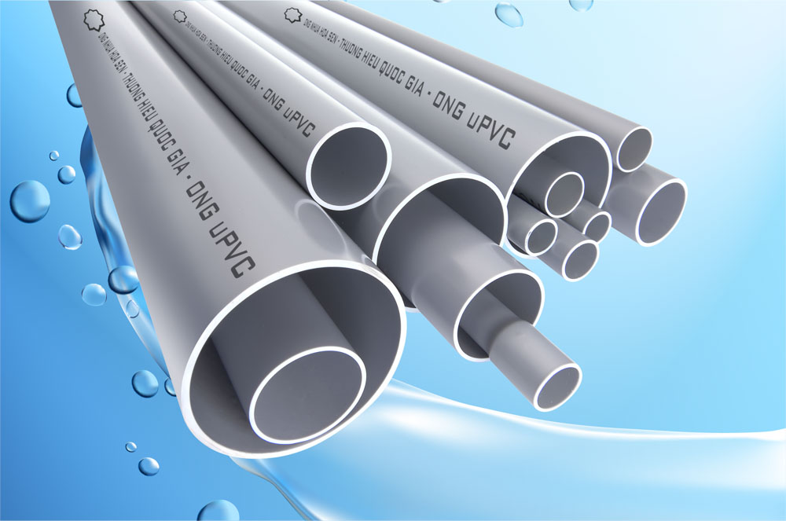 | Không có | Ống nhựa |  | m | 28,400 | 1000 | 28,400,000
25 | 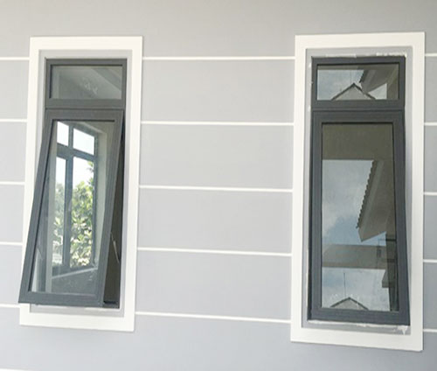 | Không có | Cửa sổ 1 cánh |  | m² | 2,500,000 | 60.58 | 151,450,000
26 | 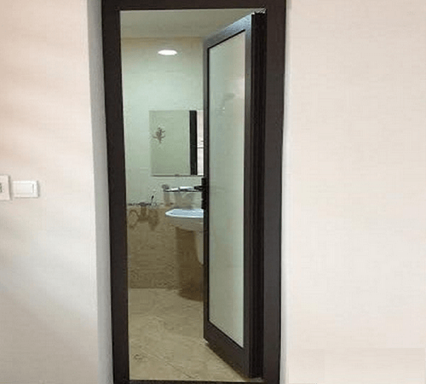 | Không có | Cửa đi vệ sinh 1 cánh |  | m² | 2,200,000 | 22 | 48,400,000
27 |  | Không có | Cửa đi 1 cánh |  | m² | 2,500,000 | 19.8 | 49,500,000
28 | 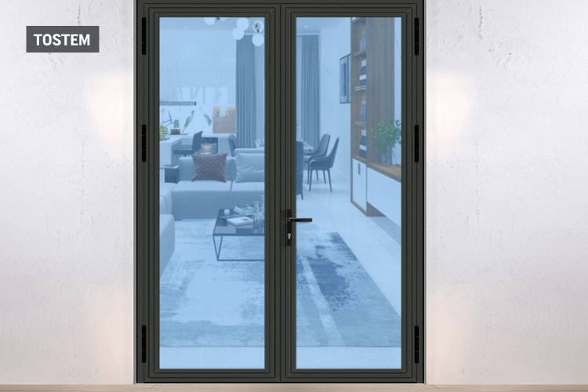 | Không có | Cửa đi 2 cánh |  | m² | 2,500,000 | 51.94 | 129,850,000
29 |  | Không có | Máy nước nóng năng lượng mặt trời I304 24 ống TM: 240L |  | Cái | 12,890,000 | 1 | 12,890,000
30 |  | Không có | Sơn phủ nội thất |  | Kg | 312,550 | 310 | 96,890,500
Tổng giá: |  |  |  |  |  |  |  | 1,273,706,417

